المؤشرات الكلية

سوق العراق للاوراق المالية
جلسة الاحد 2026/3/15 |  |  |  | تقرير أسعار الأسهم المتداولة لسوق العراق للأوراق المالية
الجلسة (49)
الاسهم المتداولة المدرجة و OTC |  |  | 1,022,564,794 |  |  | قيمة الأسهم المتداولة المدرجة و OTC |  | 9,624,913,741 |  |  | صفقات الشركات المدرجة وOTC | 946
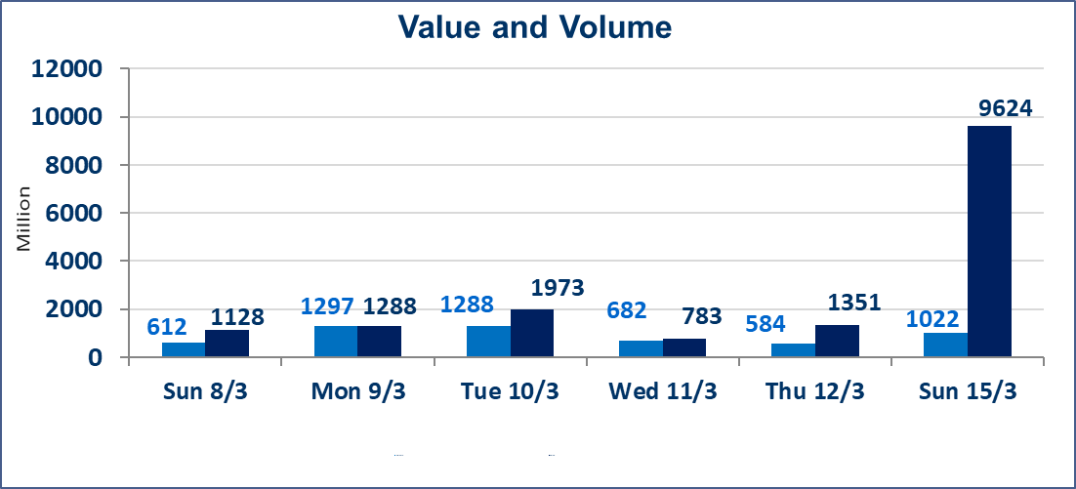
المؤشر60 ISX اليوم | 988.86 |  | نقطة |  |  | المؤشر15 ISX اليوم | 1236.63 | نقطة
المؤشر 60 ISX السابق | 988.70 |  | نقطة |  |  | المؤشر 15 ISX السابق | 1236.41 | نقطة
نسبة التغير | 0.02 |  | % |  |  | نسبة التغير | 0.02 | %
عدد النقاط | 0.16 |  | نقطة |  |  | عدد النقاط | 0.22 | نقطة

الشركات المدرجة | 104 | OTC | 14 | 118 |  | الشركات غير المتداولة المدرجة | 31 | OTC | 13 | 44
الشركات المتداولة | 60 | OTC | 1 | 61 |  | الشركات المرتفعة |  |  | 17
شركات الهيئة العامة |  |  |  | 3 |  | الشركات المنخفضة |  |  | 14
الموقوفة بقرار من هيأة الأوراق المالية |  |  |  | 10
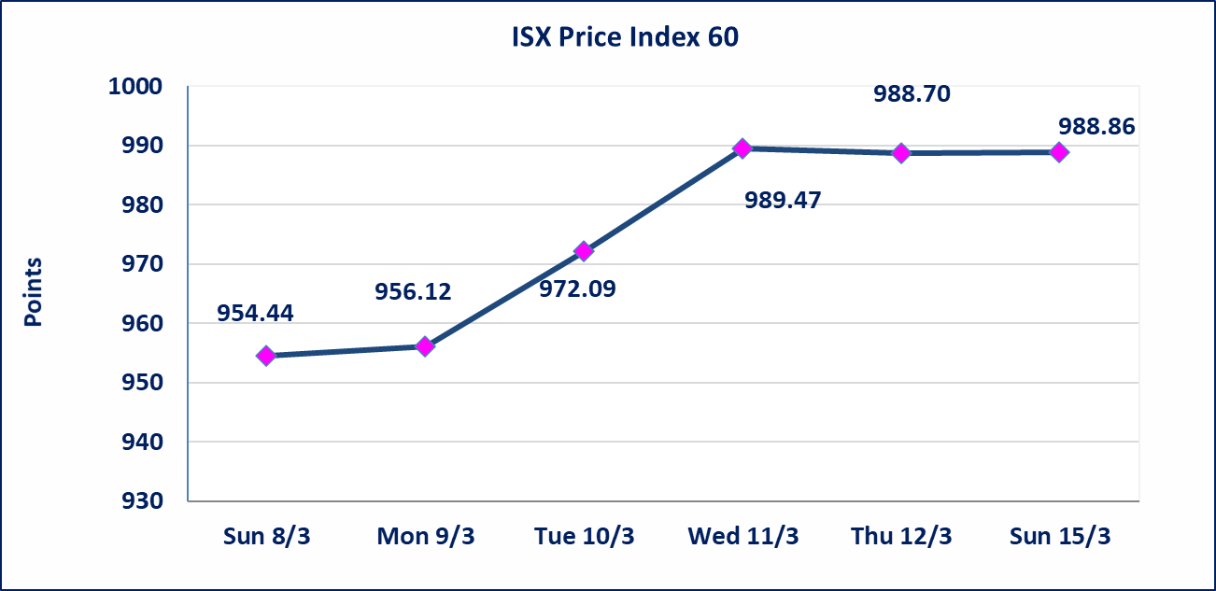
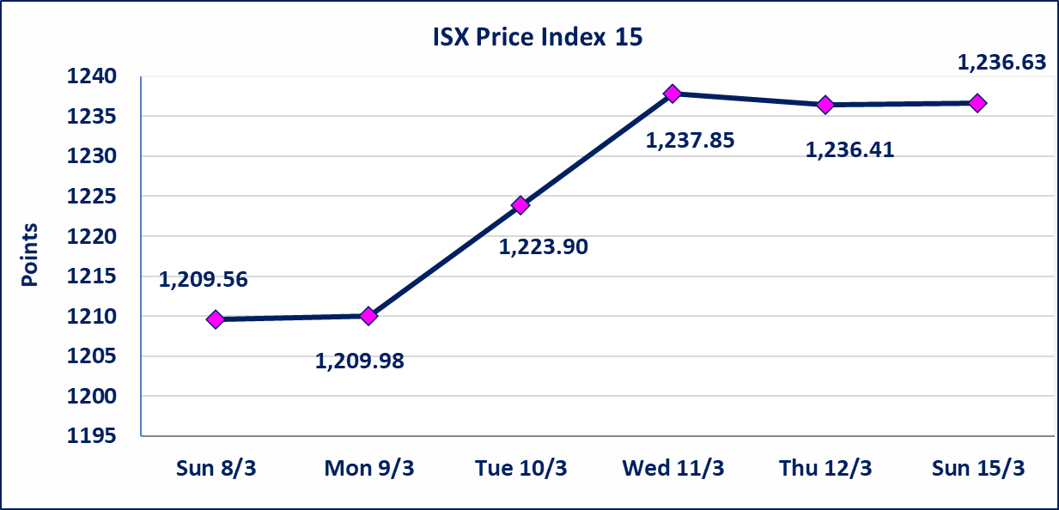

سندات الوطنية الاصدارية الثانية | ايقاف التداول على سندات الوطنية الاصدارية الثانية فئة (500,000، 1,000,000) دينار إعتباراً من جلسة الثلاثاء 2026/3/17 لقرب استحقاق الفائدة وسيتم اعادتها 2026/3/23.
الاوامر الخاصة | نفذت شركة الكرمل للوساطة أمر متقابل مقصود على أسهم شركة فنادق المنصور بعدد أسهم (179) مليون سهم بقيمة (8,950,000,000) مليار دينار ، في زمن الجلسة الاضافي (بعد الساعة 1 ظهراً) وفقاً لاجراءات تنفيذ الصفقات الكبيرة.
* | استنادا الى قرار الامانة العامة لمجلس الوزراء اعتبار يوم الاثنين 2026/3/16 عطلة رسمية بمناسبة ذكرى جرائم البعث وستنظم الجلسات اعتبارا من يوم الثلاثاء 2026/3/17
الحد الأعلى والادنى للتغير في السعر | نسبة التغير في كافة المنصات (5%) إرتفاعاً وإنخفاضاً من سعر الاغلاق السابق.
Web site : www.isx-iq.net E-mail : info-isx@isx-iq.net |  |  |  |  | 07834000034 - 07711211522 : ص . ب :3607 العلوية الهاتف |  |  |  |  |  | بغداد /الكرادة/ قرب المسرح الوطني /مجاور مصرف الخليج التجاري

نسبة التغير
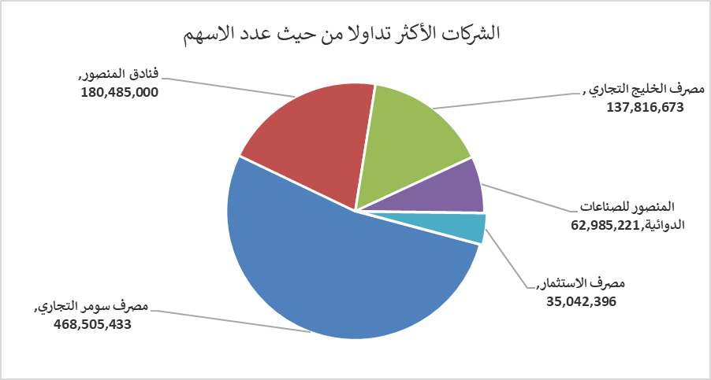
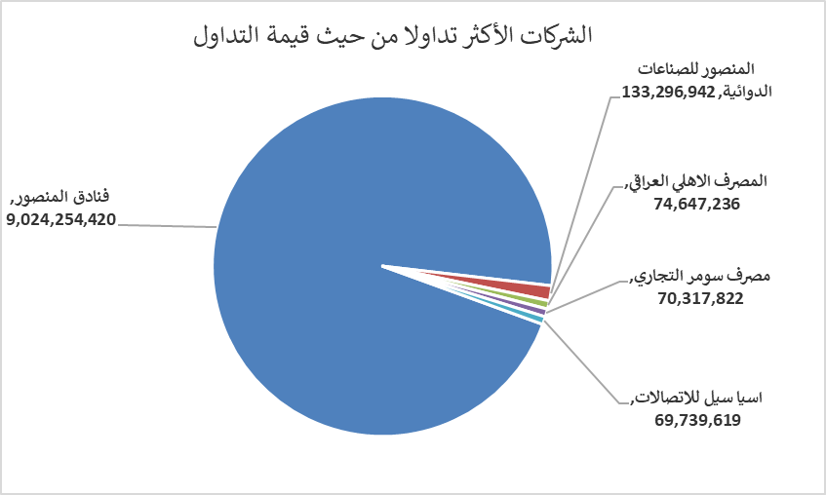
الشركات الأكثر ارتفاعاً وانخفاضاً

نسبة التغير لاسعار الاغلاق الاكثر ارتفاعاً |  |  |  | نسبة التغير لاسعار الاغلاق الاكثر انخفاضاً
اسم الشركة | اغلاق | التغير(%) | الاسهم المتداولة | اسم الشركة | اغلاق | التغير (%) | الاسهم المتداولة
مصرف سومر التجاري | 0.160 | 6.67 | 468,505,433 | مصرف الموصل للاستثمار | 0.140 | -6.67 | 7,000,000
انتاج الالبسة الجاهزة | 2.310 | 5.00 | 141,475 | العراقية لصناعات الكارتون | 2.900 | -4.92 | 4,384,974
الحمراء للتامين | 4.620 | 5.00 | 31,000 | مصرف الاستثمار | 0.220 | -4.35 | 35,042,396
فندق أشور | 29.400 | 5.00 | 1,000 | مصرف ايلاف الاسلامي | 0.250 | -3.85 | 86,322
الفلوجة لانتاج المواد الانشائية | 2.970 | 4.95 | 1,166,849 | بغداد العراق للنقل العام | 22.800 | -2.98 | 1,566,716

الشركات الاكثر نشاطا حسب الاسهم المتداولة (حجم التداول) |  |  |  | الشركات الاكثر نشاطا حسب القيمة المتداولة
اسم الشركة | اغلاق | التغير(%) | الاسهم المتداولة | اسم الشركة | اغلاق | التغير (%) | القيمة المتداولة
مصرف سومر التجاري | 0.160 | 6.67 | 468,505,433 | فنادق المنصور | 50.000 | 4.67 | 9,024,254,420
فنادق المنصور | 50.000 | 4.67 | 180,485,000 | المنصور للصناعات الدوائية | 2.110 | 0.00 | 133,296,942
مصرف الخليج التجاري | 0.340 | 3.03 | 137,816,673 | المصرف الاهلي العراقي | 4.800 | 1.27 | 74,647,236
المنصور للصناعات الدوائية | 2.110 | 0.00 | 62,985,221 | مصرف سومر التجاري | 0.160 | 6.67 | 70,317,822
مصرف الاستثمار | 0.220 | -4.35 | 35,042,396 | اسيا سيل للاتصالات | 14.820 | -0.40 | 69,739,619

